algorithm
Задание №1 |  |  |  | Example
Уход за растением может быть тяжелой работой, но, поскольку вы регулярно ухаживаете за ним, у вас есть растение, которое стабильно растет. Каждый день его высота увеличивается на фиксированную величину, представленную целым числом upSpeed. Но из-за нехватки солнечного света растение каждую ночь уменьшается в высоту на величину, представленную downSpeed. desiredHeight - высота которую требуется достигнуть. Поскольку вы вырастили растение из семени, изначально оно начиналось с высоты 0. Вам нужно задать целое число, которое требуется для высоты, и ваша задача состоит в том, чтобы найти, за сколько дней растение достигнет этой высоты. Решить задачу можно любым известным язком программирования. И решение приложить к письму. |  |  |  | # | Day | Night |  | desiredHeight | 910
 |  |  |  | 1 | 100 | 90 |  | upSpeed | 100
 |  |  |  | 2 | 190 | 180 |  | downSpeed | 10
 |  |  |  | 3 | 280 | 270
 |  |  |  | 4 | 370 | 360
 |  |  |  | 5 | 460 | 450
 |  |  |  | 6 | 550 | 540
 |  |  |  | 7 | 640 | 630
 |  |  |  | 8 | 730 | 720
 |  |  |  | 9 | 820 | 810
 |  |  |  | 10 | 910 | 900 | Ответ: 10 дней.

Параметры для решения представлены ниже:
desiredHeight | 443
upSpeed | 7
downSpeed | 3

Задание №2*

Учитывая положение белого слона и черной пешки на стандартной шахматной доске, определите, может ли слон взять пешку за один ход. Слон не имеет ограничений по расстоянию для каждого хода, но ограничен движением по диагонали. Посмотрите пример ниже, чтобы увидеть, как он может двигаться:

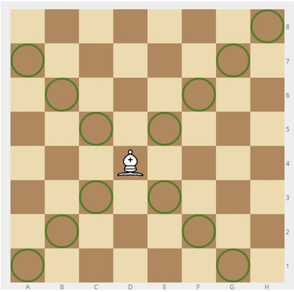

Example
Для слона = "a1" и пешки = "c3", вывод должен быть
solution(bishop, pawn) = true
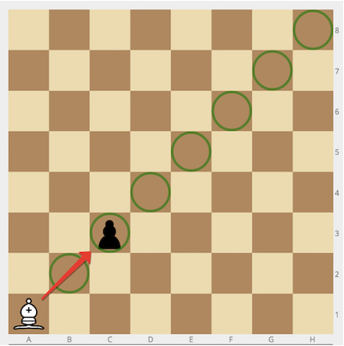

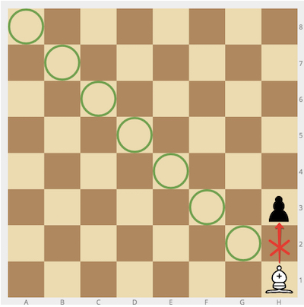
Для слона = "h1" и пешки = "h3" вывод должен быть
solution(bishop, pawn) = false

Тесты которые должен пройти алгоритм:

Тест - 1 | bishop: "a1" | pawn: "c3" | true
Тест - 2 | bishop: "h1" | pawn: "h3" | false
Тест - 3 | bishop: "a5" | pawn: "c3" | true
Тест - 4 | bishop: "g1" | pawn: "f3" | false
Тест - 5 | bishop: "e7" | pawn: "d6" | true
Тест - 6 | bishop: "e7" | pawn: "a3" | true
Тест - 7 | bishop: "e3" | pawn: "a7" | true
Тест - 8 | bishop: "a1" | pawn: "h8" | true
Тест - 9 | bishop: "a1" | pawn: "h7" | false
Тест - 10 | bishop: "h1" | pawn: "a8" | true

